CollectiveAccess
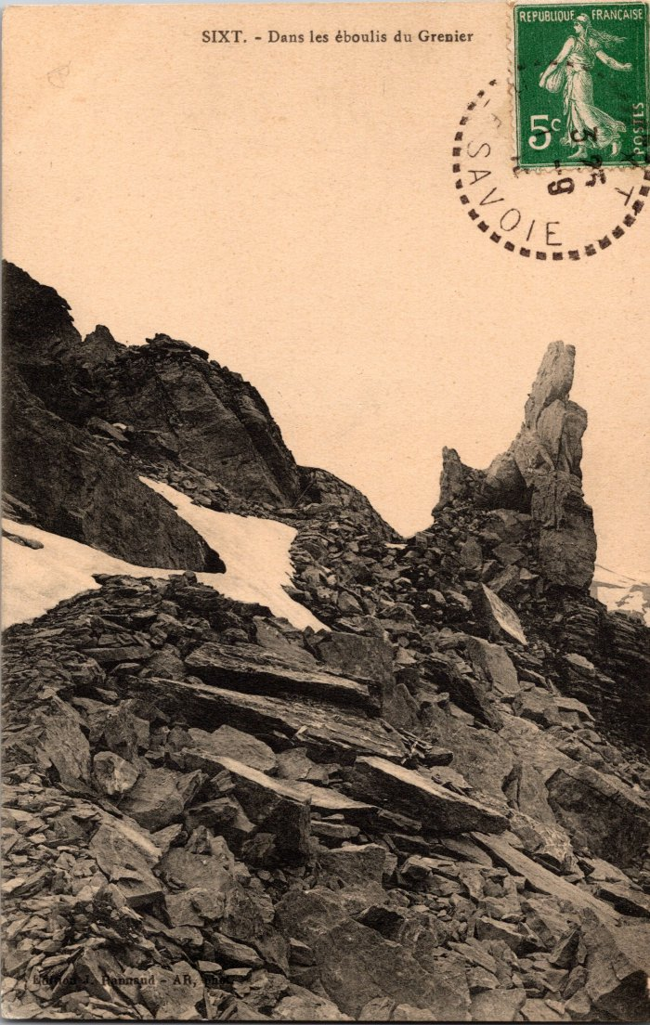
Image | Object | Description | Date
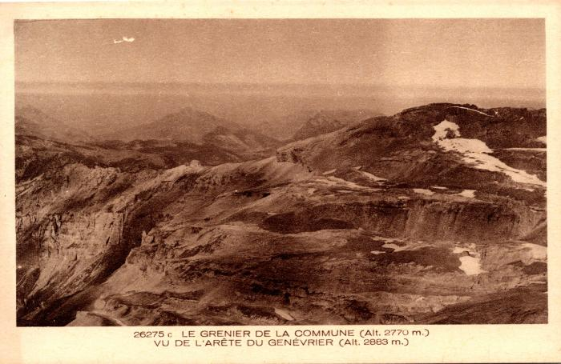 | Le Grenier de Commune vu de l'arête du Genévrier (2-1051) | Le Grenier de Commune vu de l'arête du Genévrier
 | Photo dans les éboulis du Grenier (2-383) | Photo dans les éboulis du Grenier
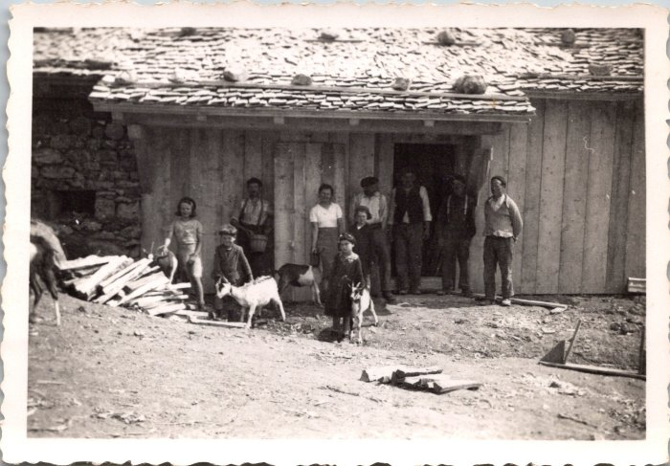 | Photo de groupe à Commune, 1943 (12-043) | Photo de groupe à Commune, 1943
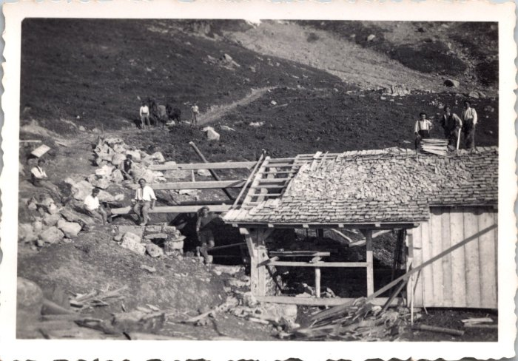 | Photo de la construction de la fruitière de Commune, juin 1943 (12-055) | Photo de la construction de la fruitière de Commune, juin 1943
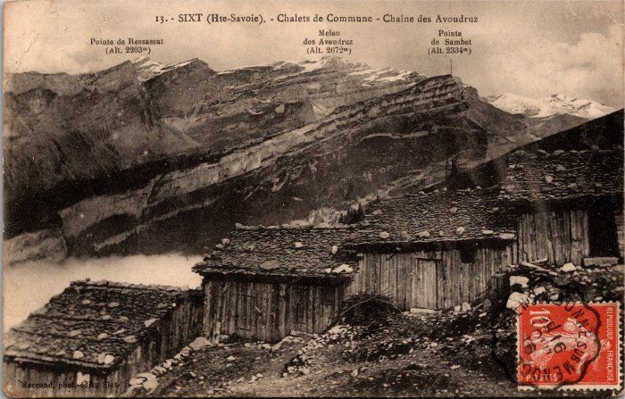 | Photo des chalets de Commune vus sur la Pointe de Ressassat, Melon des Avoudrues et la Pointe de Sambet (2-4011) | Photo des chalets de Commune vus sur la Pointe de Ressassat, Melon des Avoudrues et la Pointe de Sambet Les chalets sont alignés pour se protéger des avalanches, les toits sont recouverts d'ancelles (bardeaux de bois) maintenus par de grosses pierres.
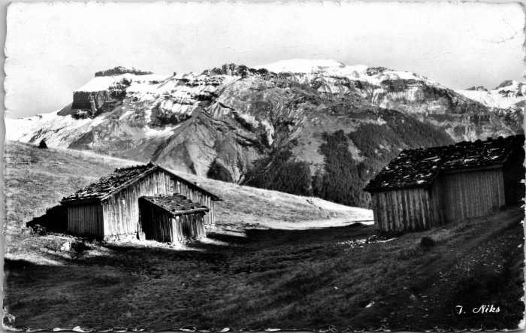 | Photo du Grenier de Commune (2-4245) | Photo du Grenier de Commune
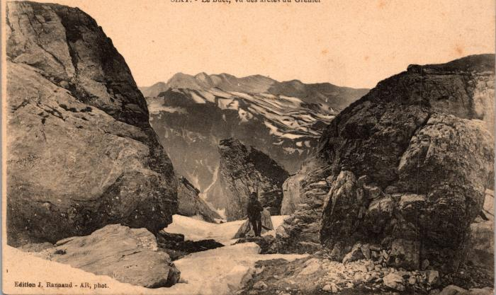 | Photo sur les arêtes du Grenier vue du Grenier (2-579) | Photo sur les arêtes du Grenier vue du Grenier
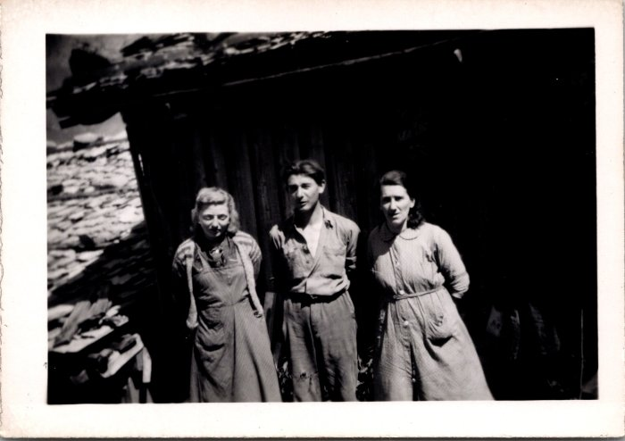 | Photos à Commune (12-044) | Photos à Commune

